チェックシート
基板製造発注前の 最終確認 |  | ガーバーデータなどの ファイル指示 | Dコード表を作成する方 |  |  | 基板寸法図の登録

チェックシート |  | 製造指示書 | Dコード表 |  |  | 基板寸法図

チェックシート（印刷してご使用ください）

ご注文前のチェックシートとして、ご活用ください。 お預かりした基板製造データに下記のような箇所が見受けられた場合、 弊社サポート窓口よりお問い合わせをすることがございます。

外形 |  | 1. 「外形データ」と「入力寸法」は一致していますか（小数点第一位まで確認）。 |  |  |  |  | OK | or | NG

 |  | 2. スリット（抜き）幅は「1.0mm」以上確保していますか。 |  |  |  |  | OK | or | NG

 |  | 3. スリットの面一（線上）に、Vカットラインはございませんか。 |  |  |  |  | OK | or | NG

外形 - 銅箔 |  | 4. 外形端から銅箔（パターン、ベタなど）の距離は、「0.3mm 以上」確保していますか。 |  |  |  |  | OK | or | NG

 |  | 5. Vカットラインの中心から銅箔の距離は、「0.3mm 以上」確保していますか。 |  |  |  |  | OK | or | NG

チェックシート 詳細説明

1. | 外形寸法はX方向、Y方向ともに【最大値】での ご入力をお願いしております。"矩形形状" 以外の場合も、 基板の最大となる寸法をご入力ください。 外形線は、"外形線の中心"が製造データ（外形寸法） になるよう作成することを推奨いたします。

 |  |  |  |  | 基板の寸法は、XYの最大長さ

2. | スリット（抜き）形状は、一般的にΦ2.0mmのビット を使用します。なお、ビットの最小径は【Φ1.0mm】です。

 |  |  |  |  | 推奨幅：2.0mm
 |  |  |  |  | 最小幅：1.0mm

V
V
3. | 「スリットの外形端」とVカットが接している場合、 Vカットがずれてしまい予期しないVカット溝ができる 可能性が高くなります。 一般的には、スリットのセンター位置にVカットを設けましょう。

4. | 基板端から銅箔までの間隙が"0.3mm 未満" の場合、 基板端から銅箔がはみ出し、 バリが発生する可能性がございます。 意図しないショートや、他の基板を傷付ける原因ですので お確かめください。

0.3mm以上

 |  |  |  | 基板端から銅箔までの距離：0.3mm以上

5. | 基板端から銅箔までの間隙が"1.0mm 未満" の場合、 Vカット製造時にVカットの刃が銅箔をかじり、 銅箔を破断する可能性がございます。 また、バリの原因にもなりますので、お確かめください。
1.0mm以上

 |  |  |  | Vカット端から銅箔までの距離：1.0mm以上

製造指示書
基板製造発注前の 最終確認 |  |  |  | ガーバーデータなどの ファイル指示 |  | Dコード表を作成する方 |  | 基板寸法図の登録

チェックシート |  |  |  | 製造指示書 |  | Dコード表 |  | 基板寸法図

製造指示書

 | 必須 |  | ガーバーデータ形式 | RS-274X（拡張ガーバー形式） |  | FALSE |  |  | ← | 上から選択してください。

 | 必須 |  | 層数 | 2層

 | 必須 |  | ドリルデータ | Rasp2_demo.drd |  |  | ドリルデータ（予備） |  | ← | ファイル名を記入してください。

 | 必須 |  | ドリルリスト | Rasp2_demo.dri |  | ドリルリスト（予備）

 |  | ガーバーデータ
 |  |  |  | 外形線 |  | Rasp2_demo.out |  |  | ← | ファイル名を記入してください。

 |  |  |  | 部品面 シルク |  | Rasp2_demo.plc

 |  |  |  | 部品面 レジスト |  | Rasp2_demo.stc

 |  |  |  | 部品面 パターン |  | Rasp2_demo.cmp

 |  |  |  | はんだ面 パターン |  | Rasp2_demo.sol

 |  |  |  | はんだ面 レジスト |  | Rasp2_demo.sts

 |  |  |  | はんだ面 シルク

 | 必須

 |  |  |  | 自由記入欄 |  | くりぬきがあります。外形線に記入。

 |  |  |  | 自由記入欄 |  | CN6コネクタで、長穴3ヵ所あり。

 |  |  |  | 自由記入欄

 |  |  |  | 自由記入欄

 |  | お客様 → P板.com CAMチェック 指示
 |  |  |  | P板.com で不要なCAMチェックがあれば選択してください （未選択の場合は、チェックを実施いたします） |  |  |  |  | ← | 【任意】P板.com のチェック可否を選択してください。

 |  |  |  | レジスト最小線幅 | レジスト最小線幅の確認を実施いたしません。
 |  |  |  | ー | 最小線幅未満の箇所は、データ通りレジストが濡れない可能性があります。
 |  |  |  |  | その点は、ご了承いただきます。

 |  |  |  | シルク線幅・文字高さ | シルク文字が最小基準以上かの確認を実施いたしません。
 |  |  |  | ー | カスレやにじみなどで判読不可能となる可能性があります。
 | 任意 |  |  |  | その点は、ご了承いただきます。

 |  |  |  | シルク-シルク 重なり | シルクの重なり、部品内配置と予想されるシルクの確認を実施いたしません。
 |  |  |  | チェック不要 | 文字や記号が判読不可となる可能性があります。
 |  |  |  |  | その点は、ご了承いただきます。

 |  |  |  | シルク-レジスト 重なり | シルクとレジストの重なり確認を実施いたしません。
 |  |  |  | チェック不要 | 重なった箇所はシルクをカットするため、判読不可となる可能性があります。
 |  |  |  |  | その点は、ご了承いただきます。

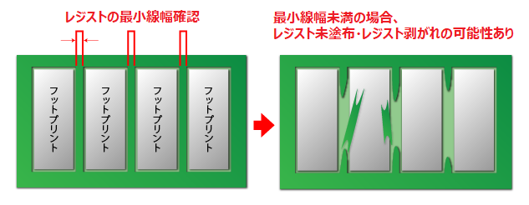
レジスト最小線幅
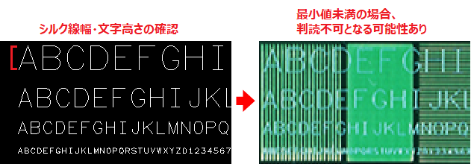
シルク線幅・文字高さ

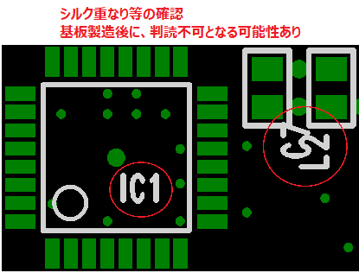
シルク-シルク 重なり
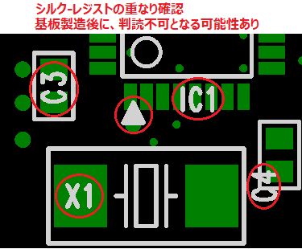
シルク-レジスト 重なり

アパーチャーリスト（Dコード表）
基板製造発注前の 最終確認 |  | ガーバーデータなどの ファイル指示 |  | Dコード表を作成する方 |  | 基板寸法図の登録

チェックシート |  | 製造指示書 |  | Dコード表 |  | 基板寸法図

Dコード表

"RS-274D（標準ガーバー形式）" の方のみ、ご使用ください。

"テキストファイル" など別フォーマットでご提供可能な方は、本シートへの登録は不要です。

入力フォーム |  |  |  |  |  |  |  | サンプルデータ

Dコード | 形状 |  | サイズ1（X） |  | サイズ1（Y） |  | サイズ1（Z） | Dコード |  | 形状 | サイズ1（X） | サイズ1（Y） |  | サイズ1（Z）
 |  |  |  |  |  |  |  | D10 |  | Round | 0.6 | - |  | -
 |  |  |  |  |  |  |  | D11 |  | Square | 0.6 | - |  | -
 |  |  |  |  |  |  |  | D12 |  | Rectangl | 0.6 | 2 |  | -
 |  |  |  |  |  |  |  | D13 |  | Oblong | 2 | 0.6 |  | -
 |  |  |  |  |  |  |  | D14 |  | Thermal | 2 | 1.5 |  | 0.2
 |  |  |  |  |  |  |  |  |  | ↑
X
Y
X
Y
Z
 |  |  |  |  |  |  |  |  | ◆ 対応する形状をご記入ください。 |  | ◆ 対応する寸法をご記入ください。
X
Y
 |  |  |  |  |  |  |  |  | ・ 円形 ：Round ・ 正方形：Square ・ 長方形：Rectangle ・ 楕円形：Oblong ・ サーマル：Termal |  | ・ 長方形、楕円形 |  | ・サーマル

基板寸法図
基板製造発注前の 最終確認 | ガーバーデータなどの ファイル指示 | Dコード表を作成する方 | 基板寸法図の登録

チェックシート | 製造指示書 | Dコード表 | 基板寸法図

基板寸法図

"外形寸法が入った画像" を貼り付けてください。

"PDF" など別フォーマットでご提供可能な方は、本シートへの登録は不要です。

外形図貼り付けフォーム |  |  |  | サンプルデータ

SAMPLE
画像貼り付け箇所 ※X,Yの最大外形寸法をご記入ください。 |  |  |  | 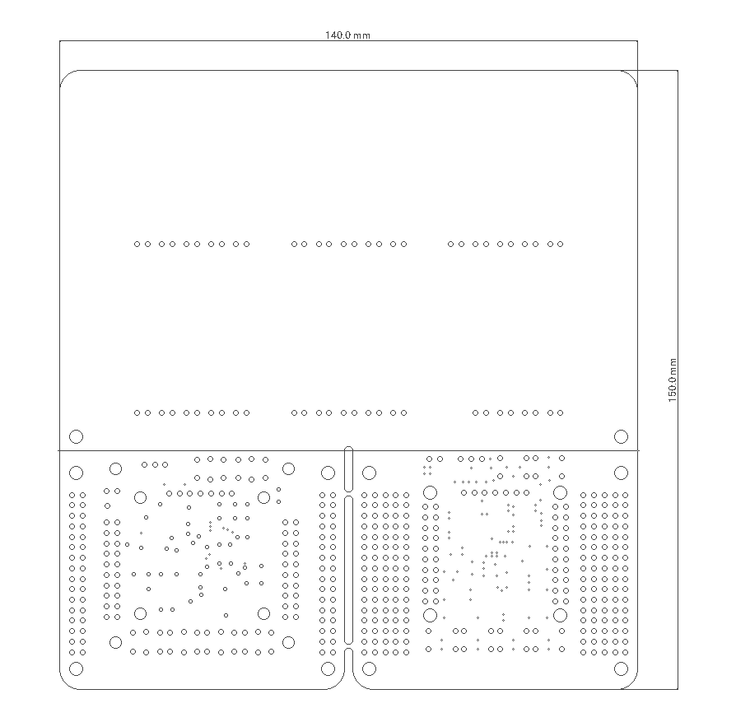 画像貼り付け箇所 ※X,Yの最大外形寸法をご記入ください。
キリ穴φ3.2mm 10ヶ所
キリ穴φ1.0mm 2ヶ所
長穴３ヶ所
Φ0.8x3.0mm
Φ0.8x3.4mm
100mm
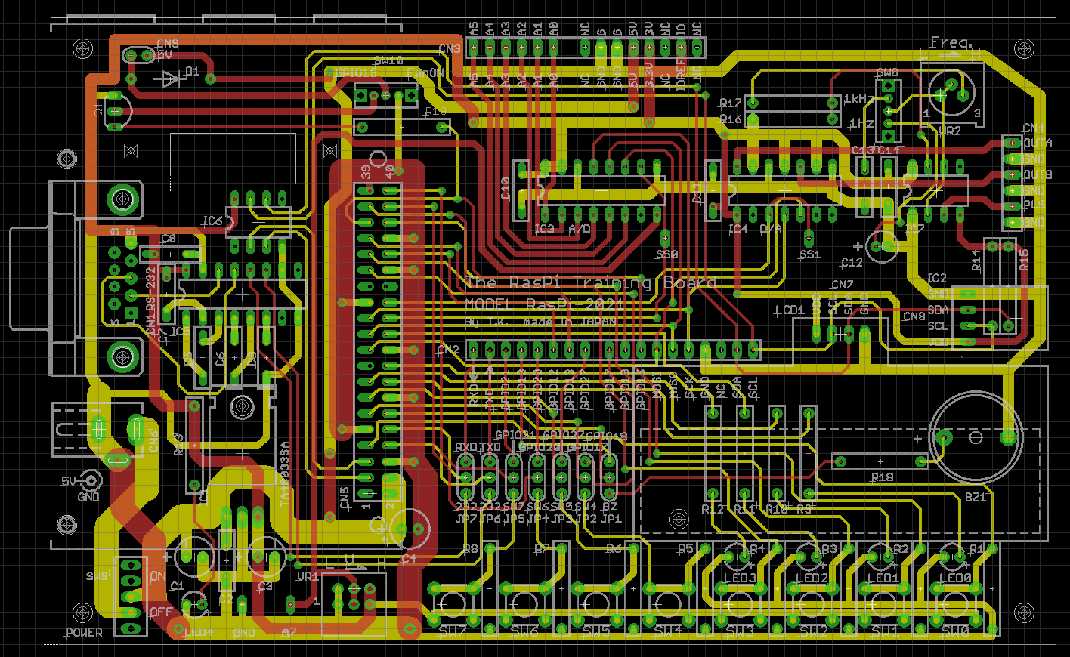
※外形からはみ出たシルク図は無視してください。

くりぬき1ヶ所
20.0x8.0mm

160mm

